TEST COMPET SSI
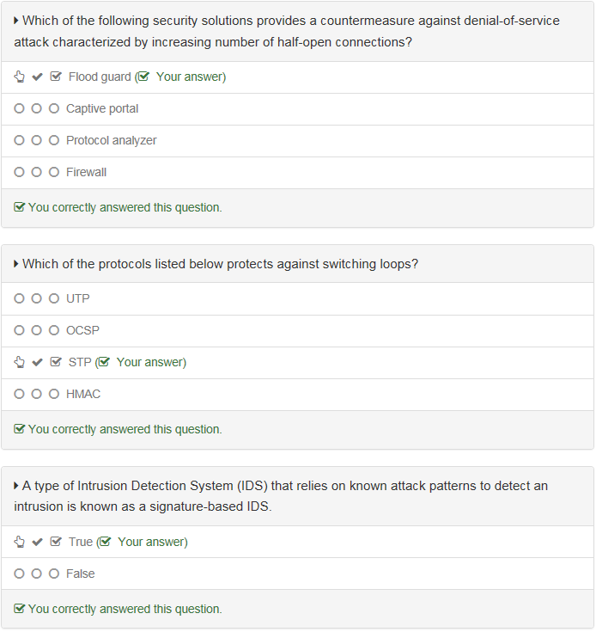
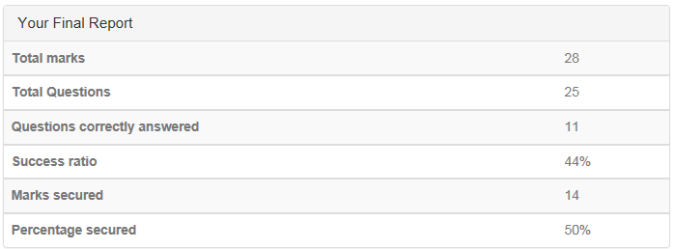
Qualificafication des bonnes pratiques sécurité métier

Questions | Réponse(s) | o / n

Un logiciel ou un matériel qui vérifie les informations provenant d'Internet et qui, en fonction des paramètres de configuration appliqués, les bloque ou les autorise à passer est appelé : | Antivirus
 | Firewall
 | Antispyware
 | Malware

Un dispositif conçu pour transférer des paquets de données entre des réseaux s'appelle : | Layer 2 switch
 | Active hub
 | Content filter
 | Router

Parmi les réponses suivantes laquelle permet une connexion via un pare-feu : | Tunnel
 | Exception
 | Access Point (AP)
 | Entry

Un dispositif réseau conçu pour gérer la répartition optimale des charges de travail entre plusieurs ressources informatiques s'appelle: | Load balancer
 | HIDS
 | Firewall
 | Captive portal

La dernière règle par défaut sur un pare-feu est de refuser tout le trafic : | True
 | False

Un service de réseau informatique qui permet aux clients de faire des connexions réseau indirectes à d'autres services réseau s'appelle: | Load balancing
 | Proxy
 | Network Access Control (NAC)
 | Backdoor

Lequel des termes énumérés ci-dessous fait référence à une solution de sécurité mise en œuvre sur un ordinateur hôte individuel surveillant ce système spécifique pour des activités malveillantes ou des violations de règles? | NIPS
 | Content filter
 | Firewall
 | HIDS

L'une des mesures pour sécuriser les périphériques de réseau consiste à désactiver les ports non utilisés | True
 | False

Lequel des éléments suivants garantit la confidentialité d'une connexion VPN? | Hashing
 | Tunneling
 | Authentication
 | Cleartext credentials

Laquelle des réponses suivantes fait référence à un dispositif dédié pour gérer des connexions sécurisées établies sur un réseau non fiable, comme Internet? | Load balancer
 | VPN concentrator
 | Layer 3 switch
 | Hardware firewall

Lequel des acronymes suivants fait référence à un système de surveillance basé sur un réseau ou un hôte conçu pour alerter automatiquement les administrateurs d'activités non autorisées connues ou présumées? | IDS
 | AES
 | TPM
 | EFS

Un outil logiciel utilisé pour surveiller et examiner le contenu du trafic réseau est connu sous le nom de: (Sélectionnez toutes les réponses appropriées) | Port scanner
 | Packet sniffer
 | Vulnerability scanner
 | Protocol analyzer

Laquelle des réponses suivantes répertorie le protocole et le numéro de port utilisés par un filtre anti-spam? (Sélectionnez 2 réponses) | HTTPS
 | 23
 | SMTP
 | 443
 | TELNET
 | 25

Lequel des acronymes suivants fait référence à une solution de sécurité réseau combinant la fonctionnalité d'un pare-feu avec des garanties supplémentaires telles que le filtrage d'URL, l'inspection du contenu ou l'inspection des logiciels malveillants? | MTU
 | STP
 | UTM
 | XML

Le filtrage d'URL restreint l'accès aux sites Internet selon l'un des critères suivants? | Virus signature
 | Web address
 | Baseline
 | Data content

Laquelle des solutions de sécurité de réseau suivantes inspecte le trafic réseau en temps réel et a la capacité d'arrêter l'attaque en cours? | NIPS
 | HIDS
 | NIDS
 | NIST

Lequel des acronymes suivants fait référence à un pare-feu contrôlant l'accès à un serveur Web? | WEP
 | WAP
 | WPS
 | WAF

Laquelle des réponses énumérées ci-dessous se réfère à un ensemble de règles qui spécifient quels utilisateurs ou processus système ont accès aux objets ainsi que quelles opérations sont autorisées sur un objet donné? | CRL
 | NAT
 | BCP
 | ACL

Parmi les actions suivantes, lesquelles peuvent être prises par l'IDS passif? (Sélectionnez 2 réponses) | Firewall reconfiguration
 | Closing down connection
 | Logging
 | Terminating process
 | Sending an alert

802.1x est une norme IEEE définissant: | Token ring networks
 | Port-based network access control
 | VLAN tagging
 | Wireless networking

Un modèle de contrôle d'accès dans lequel l'accès aux ressources est accordé ou refusé selon les entrées de la liste de contrôle d'accès (ACL) est également connu sous le nom de: | Mandatory Access Control
 | Lattice-Based Access Control
 | Role-Based Access Control
 | Rule-Based Access Control

Un type de système de détection d'intrusion (IDS) qui repose sur la ligne de base précédemment établie de l'activité de réseau normale afin de détecter des intrusions est connu comme un IDS basé sur une signature. | True
 | False

Laquelle des solutions de sécurité suivantes fournit une contre-mesure contre une attaque par déni de service caractérisée par un nombre croissant de connexions semi-ouvertes? | Flood guard
 | Captive portal
 | Protocol analyzer
 | Firewall

Lequel des protocoles énumérés ci-dessous protège contre les boucles de commutation? | UTP
 | OCSP
 | STP
 | HMAC

Un type de système de détection d'intrusion (IDS) qui repose sur des modèles d'attaques connus pour détecter une intrusion est connu comme un IDS basé sur une signature | True
 | False

Commentaires

